重构项目需求
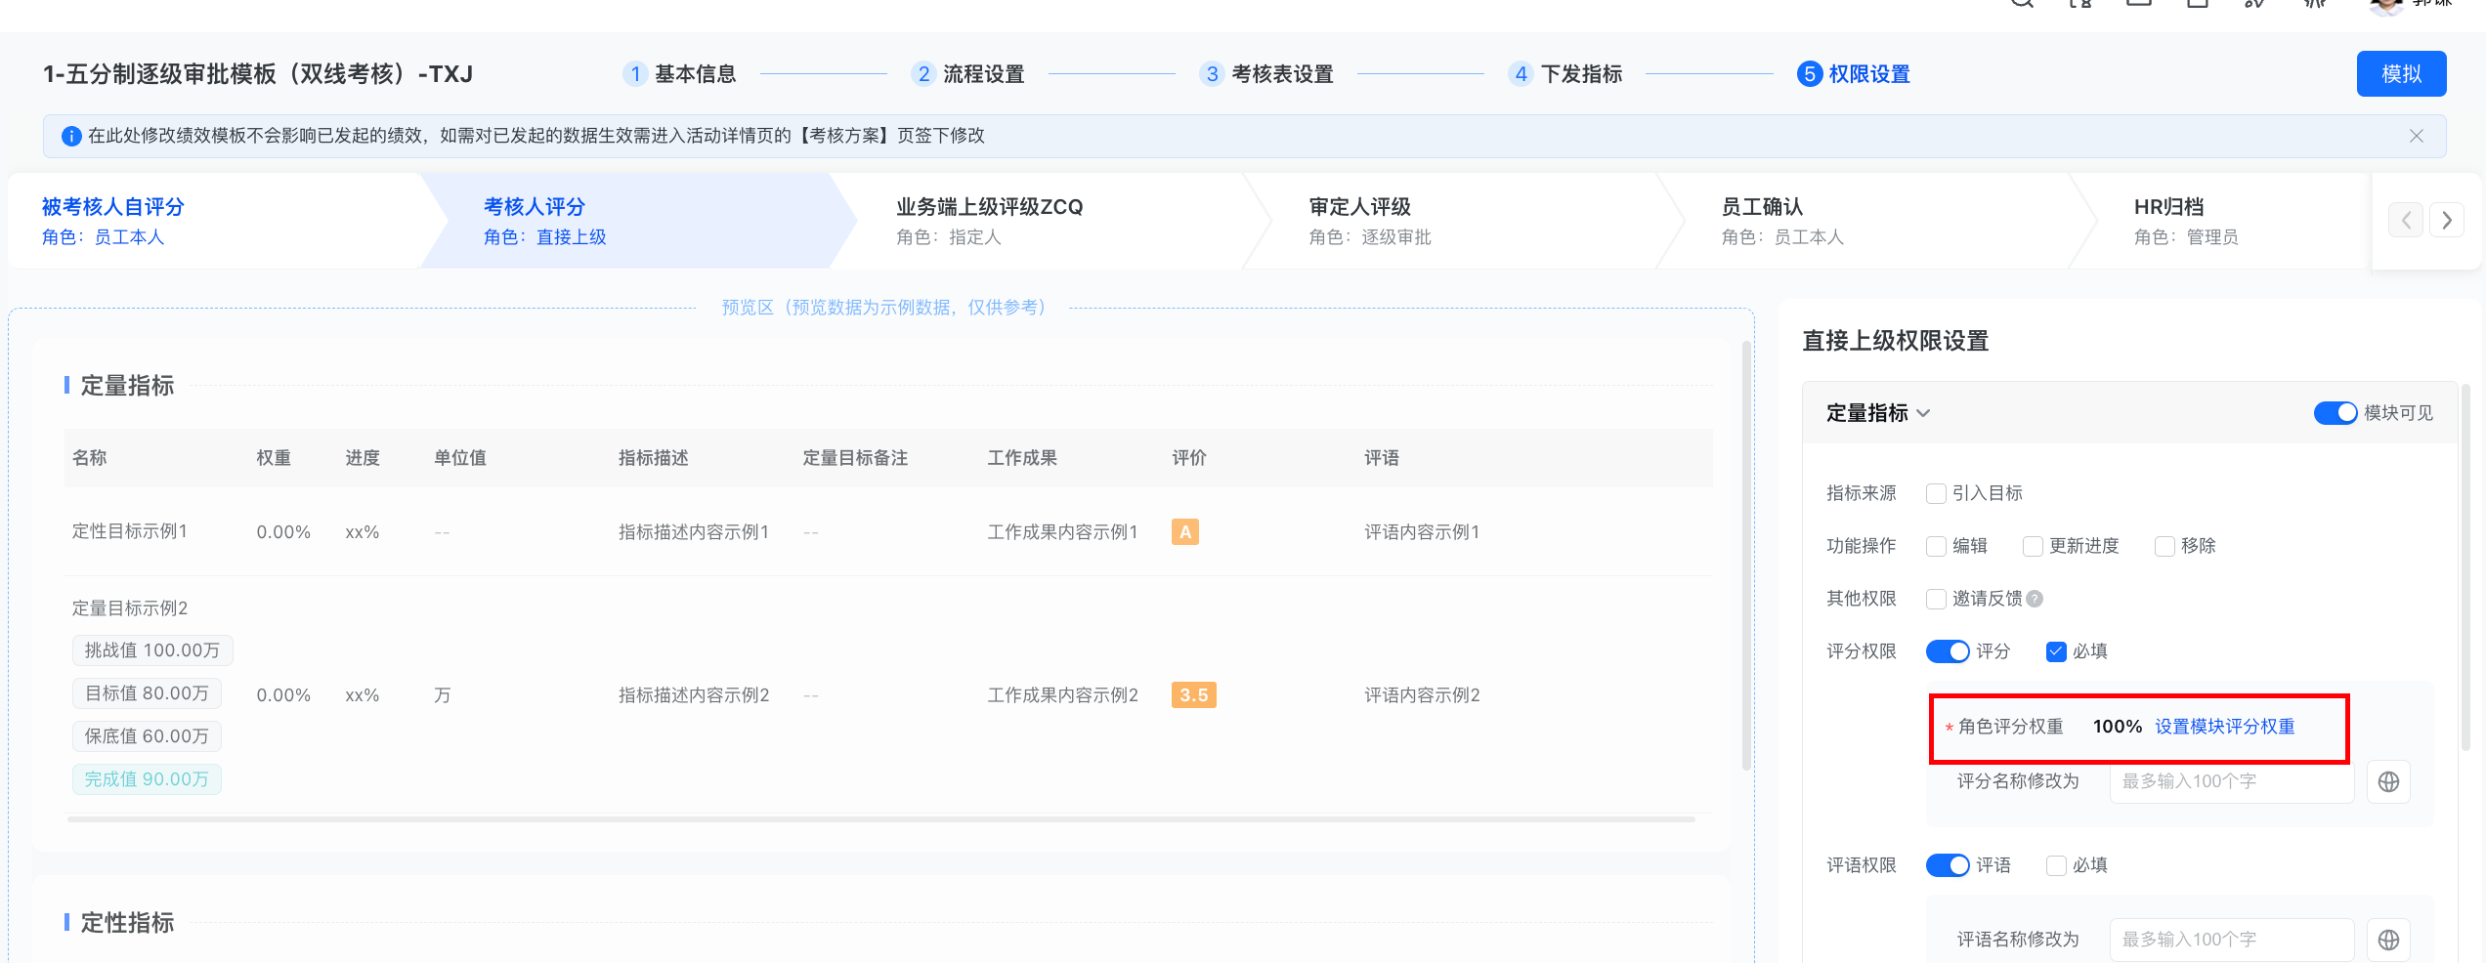
序 | 提出人 | 集团一期建议 | 使用人数 | 使用频率 | 参考优先级 | 用户角色 | 需求分类 | 业务场景 | 场景细分 | 附件
1 | - |  | 多 | 多 | P0或P1 | 员工 | 易用性提升 | 系统大表绩效模块需求（26规划内）
2 | 谦 |  | 多 | 中 | P1 | 管理者,员工 | 功能建设 | 绩效模板 | 支持配置节点评分权重
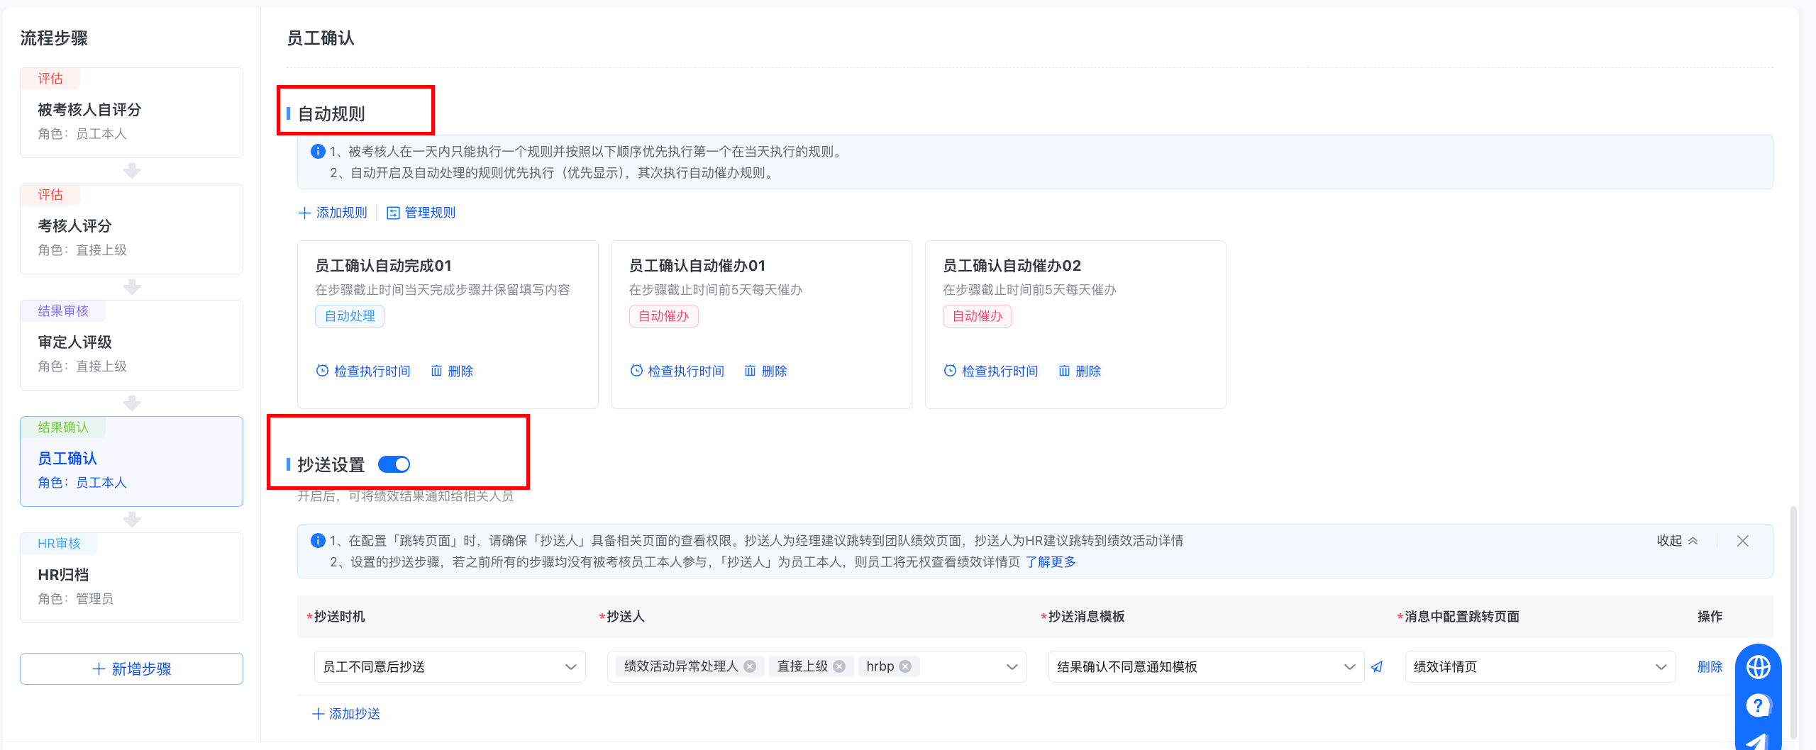
3 | 谦 |  | 多 | 多 | P0或P1 | HSSC | 功能建设 | 绩效模板-绩效流程 | 1.配置自动流转规则 2.节点抄送设置
4 | 谦 | 需要 | 少 | 中 | P2 | HRBP | 功能建设 | 绩效流程-按架构取负责人审批 | 示例： 员工X兼任A、B两个部门负责人，主职在A部门。 1.业务期望：B部门员工b的考核流程：b-X-A部门上级部门负责人-按架构逐级往上取负责人 2.系统现状：B部门员工b的考核流程：b-X-X直接上级-按X的主职汇报关系逐级审批 3.临时方案：HSSC或HRBP在绩效活动开启后，手动调整审批人（效率低、易出错）
5 | 灿 |  | 多 | 多 | P0或P1 | HSSC,管理者,员工 | 功能建设 | 报表、发现规则（推送） | 4.绩效报表
6 | 嘉儀 |  | 多 | 多 | P0或P1 | HSSC,管理者,员工 | 功能建设 | 目标制定 | 员工目标填写节点：填写完目标按照员工设置权重自动排序，权重从高到低排序
7 | 嘉儀 |  | 多 | 多 | P0或P1 | 管理者 | 功能建设 | 绩效流程-部门评级 | 部门评级节点： （1）低于预期的标红，符合预期-的标浅红，超出预期标蓝； （2）部门人员的评级评完按照 超出预期、低于预期、符合预期-、符合预期等排序
8 | 嘉儀 |  | 中 | 中 | P2 | HSSC,HRBP,管理者 | 功能建设 | 绩效统计报表 | 增加统计报表，员工员工低于预期、符合预期-，超出预期次数显示
9 | 蓝若铭、谦 |  |  |  |  | HSSC,HRBP,员工 | 功能建设,易用性提升 | 绩效专项优化需求-26规划、大表内 | OEHR绩效专项优化需求 https://ztn.feishu.cn/share/base/view/shrcnJQtxGzo5evqlAaJXAcVl8b
10 | 沛艳 |  | 中 | 中 | P2 | HSSC,管理者 | 功能建设 | 绩效流程-活动流程-查看筛选 | 增加筛选与查询功能，让可通过管理层姓名精准筛选，一键获取该管理层对应的绩效流程「已到达人员名单」和「未到达人员名单」
11 | 沛艳 |  | 中 | 中 | P2 | HSSC,HRBP,管理者 | 功能建设 | 绩效活动-绩效规则 | OEHR百分制里面的考核人评分规则显示的是5分制规则，而没有专门设定百分制规则。 诉求：百分制、五分制，应该显示不同的规则。
12 | 沛艳 |  | 中 | 中 | P2 | HSSC,管理者 | 功能建设 | 绩效流程-年度绩效OEHR | OEHR年度绩效若点击驳回，此流程废弃，需重新发起。 OEHR 系统 —— 年度绩效流程优化：审批驳回后不废弃流程，支持重新编辑提交
13 | 红杏 |  | 中 | 中 | P2 | HRBP,员工 | 功能建设 | 绩效流程 | OEHR绩效模块: 【需求】如果存在员工离职,绩效考核流转到"员工确认"环节,建议针对离职员工直接系统确认归档。
13 | 哲慧、沛艳 |  | 中 | 中 | P2 | HSSC,HRBP | 功能建设 | 绩效流程 | OEHR绩效： 员工绩效获得“远超预期”，绩效流程中应新增bp环节进行确认

日常需求
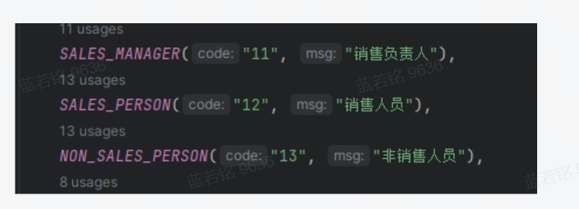
序号 | 问题 | 优化方向 | 优先级 | 备注 | 排期-小蓝更新 | 备注
1 | 大区长按区域划分提交绩效操作难度大： 需要先看哪些区域没达到，再一个个勾选，操作不友好 | 1.分区域到达（该区域完成后再到达，页面仅展示已经到达区域） 2.待办显示：无需审批的流程不需要在待办显示，审定人评级点进去可以查看该活动所有人员 | 高 | 优先级最高 | 已提需求 | 1. 需求背景： 大区长按区域划分提交绩效时，需先确认区域是否到达，再逐个勾选提交，操作复杂度高、不友好。 2. 优化后场景： 分区域到达：区域完成绩效后再到达，页面仅展示已到达区域； 待办显示优化：无需审批的流程不在待办中显示，审定人可通过评点查看活动所有人员。 3. 价值体现： 操作效率：分区域审批，绩效全部审批后再推审批，系统自动识别已提交绩效并支持勾选，简化提交操作； 体验优化：减少无效操作，提升大区长绩效提交的便捷性与准确性
2 | 区长绩效调整结果权限新增： 目前大部分仓库管理层没有被二次评估调整绩效结果，百分制仅有大区长有权限 | 百分制新增区长的绩效结果调整权限，仅调整等级不对应分数 | 高 |  | 新增需求 | 同步下放给下级人员（百分制） 适用人员：百分制人员 绩效角色：仓长及以下人员
3 | 绩效结果调整两档及评定为远超预期需要必填备注理由（五分制&百分制同时适用） | 1.审定评级1绩效等级调整两档需要备注理由； 2.审定评级1为远超预期需备注理由； 3.被调整的绩效结果及理由在审定评级页面上要有所显示，审定人评级2/3可以知晓 4.绩效结果调整仅调整等级对应分数不变动 | 高 |  | 新增需求 | 新增备注字段
4 | 副组长/组长绩效考核流程优化 | 1.绩效考核流程-仓长之下人员：增加一个审定人评级（共3个） 2.绩效角色仓长之下人员（目前区长审批不到副组长绩效流程） | 高 |  | 新增需求 | 现状：审批有两个节点 若是流程里面有 仓库主管+仓库经理，该流程不过区长 若是第二个流程过了区长就不在重复过区长
5 | 定量目标完成值由第三方输出，但本人填写后审核人难以一 一复核 | 1.探讨可否跟业务系统打通，直接对接到OEHR录入数据 2.或者OEHR统一导入第三方提供的完成值数据 | 高 |  | 已提需求 | 新增导入完成值功能，后续完成值由负责人导入 目标+绩效均新增
6 | / | 系统添加被考核人自动化（含催办优化） | 高 | 25年规划 | 已提需求 | 现状： 绩效活动人员手动导入 优化： 自动将对应人员放入对应活动
7 | 系统周期过多，容易干扰 | 不适用周期删除，周期样式：一月份（January） 需要支持多语言——放多语言专项整体改造 | 高 |  |  | 统一字段已经维护，历史字段明年处理
8 | 绩效评级阶段按等级划分仅有人数，需增加占比显示，让审定人评级靠近271评级 | 加上各等级占比，在人数后面括号显示占比 | 中 |  | 已提需求 | 26规划
9 | 绩效目标填写错误提示过于笼统，仅有“没有对应绩效活动”提示，让人摸不清错误场景，无法进行修改操作 | 场景提示划分： 1.周期不一致情形请提示：周期不一致，请统一周期月份 （进去待办填写会自动带出周期） 2.绩效活动漏添加考核人员提示：对应绩效活动没有添加被考核人 3.评分制度不一致请提示：评分制度不一致，请统一评分制度 | 中 |  | 已提需求 | 建议提示： 周期不一致，请统一周期月份 对应绩效活动没有添加被考核人 评分制度不一致，请统一评分制度 目标为空（用于提示员工未被加入活动时就创建了目标，后续将员工加入活动后系统是抓取不到这个目标的）
10 | 目标中心报表优化 1.没有绩效活动和角色类型字段可以判断员工类型的单项指标完成情况 2.定性目标单项指标完成情况无法批量查看绩效等级 | 在目标中心报表优化进行字段增加优化： 1.新增绩效角色和对应绩效活动字段 1.新增单项定性目标自评等级（得分）、最终等级（得分） | 中 |  | 已提需求 | 新增页面展示字段 排序默认按最新周期
11 | 绩效考核流程填错驳回功能？ | 1.目标流程发起人撤回功能（发起人节点可撤回，到上级审批需驳回，国内EHR有本人撤回功能） 2.已审批完的目标允许后台重启修改 | 中 |  | 已提需求 | 现状： 流程终止，删除原有目标，重新添进活动重新编辑活动目标 优化： 目标流程发起人撤回功能，上级驳回，已走完的目标允许重新修改或重新提交，自动以最新的覆盖前面旧的
12 | / | 绩效提交页面提醒优化，上级评语指引，参考EHR | 中 |  | 已提需求 | 新增指引
13 | 系统无法区分反向指标逻辑
 | 场景：指标数据填写不合理时，系统无法识别不合理数据
14

